Ballu
ВОДОНАГРЕВАТЕЛИ
2018

ПРАЙС

НА СКЛАДЕ
Управляемый ассортимент
Электрические накопительные водонагреватели
Серия | Модель | Объём, л | Мощность, Вт | Напряжение, В | Размеры, мм | Цена, розница | Цена ПО АКЦИИ
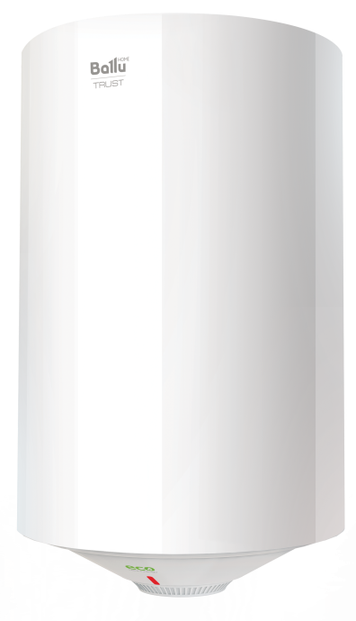  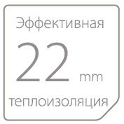     | BWH/S 30 TRUST | 30 | 1500 | 220 | 570х340х340 | 5,290 | 4,655
 | BWH/S 50 TRUST | 50 | 1500 | 220 | 705х385х385 | 5,990 | 5,271
 | BWH/S 80 TRUST | 80 | 1500 | 220 | 758х450х450 | 7,490 | 6,591
 | BWH/S 100 TRUST | 100 | 1500 | 220 | 908x450х450 | 8,190 | 7,207
НА СКЛАДЕ
OMNIUM | Водонагреватели малого объема. Внутренний бак из нержавеющей стали, встроенное УЗО, модели с подключением воды снизу Omnium O и с подключением воды сверху Omnium U. Индикация нагрева, высокая производительность, экономичный режим, защита от накипи, обеззараживание воды. Многоступенчатая система безопасности. Гарантия 7 лет. |  |  |  |  | руб. | руб.
Управляемый ассортимент
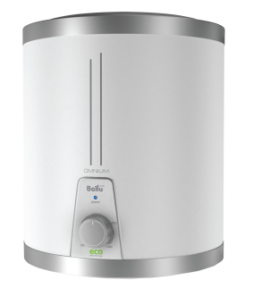       | BWH/S 10 OMNIUM O | 10 | 1500 | 220 | 380x270x270 | 5,990 | 4,792
 | BWH/S 10 OMNIUM U | 10 | 1500 | 220 | 380x270x270 | 5,990 | 4,792
 | BWH/S 15 OMNIUM O | 15 | 1500 | 220 | 465x270x270 | 6,590 | 5,272
 | BWH/S 15 OMNIUM U | 15 | 1500 | 220 | 465x270x270 | 6,590 | 5,272

